Sheet1
595 51 00 17

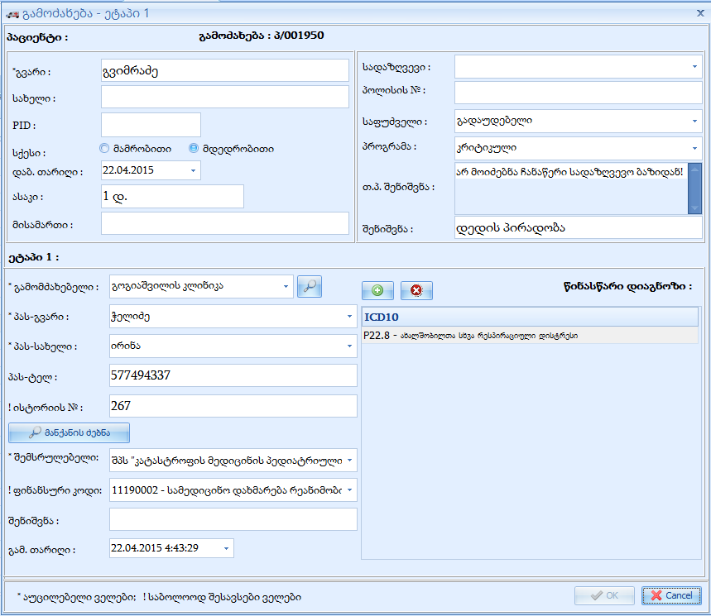
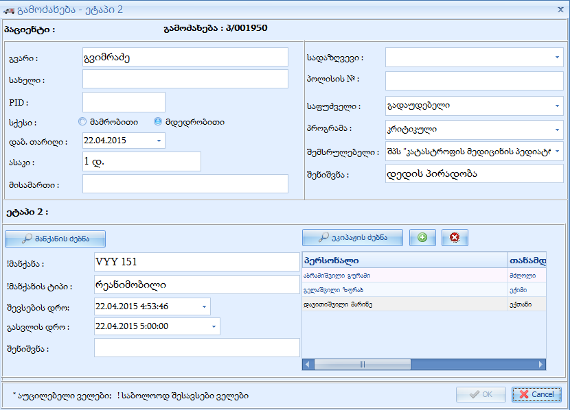
251 0039 1402

 | I ეტაპი
 | ფინანუსური კოდი

 | თანმხლების მონაცემები

 | პატიმარი

 | ინდ. რეფერალი
 | აფხაზეთი
 | ოსეთი
 | სხვა

